상품제안서
시어프 롱화이트머그355ml | 상품코드: S37029

 |  |  |  |  |  |  | 02-713-8555 | www.synergygift.co.kr
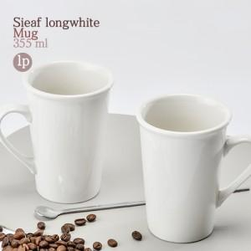

【상세/제작정보】 | ※전사인쇄 별도문의

【인쇄/포장옵션】 | 실크 / 1p무지케이스(대)

【공급단가】 | 수량 | 100~ | 300~ | 500~ | 1,000~ | 3,000~
*VAT별도 | 단가 | 1,870원 | 1,800원 | 1,730원 | 1,660원 | 1,620원

【상품 URL】 | https://www.synergygift.co.kr:443/src/goods_detail.php?gdno=37029

